Iref & Ain
LT3092
Iref | 0.0000100
Iout | 0.0147
pick Rset Actual for desired Iref in mA
Rout | 15
Rset calc | 22,050.00
Rset Actual | 22,000
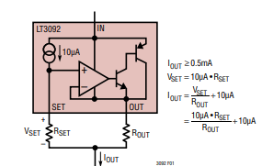
Iout ma | 14.67

VDC | 24
Vc | 23.78
Rmax | 1,621
Rmax set | 1,400
Vin max | 20.53
Vin max | 10.00
ratio | 0.487

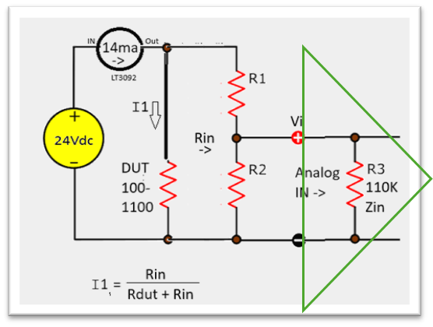
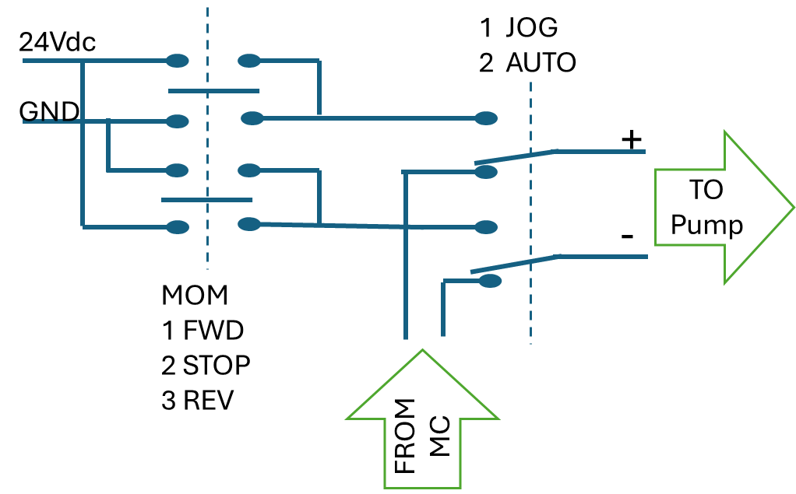
R2 (u pick) | 1,000,000
R3 (Zin) | 10,000,000
R2 || R3 (R2p) | 909,091
R1 | 957,576
Rin | 10,957,576
R1 Actual | 950,000

Rdut Max | 1100
Rdut Min | 100
Idut hi | 14.67
Idut lo | 14.67
diff | 0.0%
Voff | 0.04

 |  | Rdut | 100
 |  | R1 | 1.00E+06
 |  | R2 | 1.40E+06
 |  | V1 | 8.98E-01

